상품제안서
송월타올 테리갤러리 다이아 발매트 4P 세트 | 상품코드: F28537

 |  |  |  |  |  |  | 02-412-0044 | www.easy1.co.kr
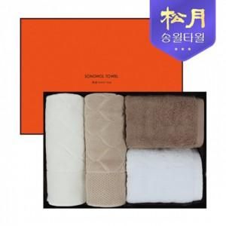

【상세/제작정보】 | .

【인쇄/포장옵션】 | 실크, 자수 / 포장지포장

【공급단가】 | 수량 | 100~ | 300~ | 500~ | 1,000~ | 3,000~
*VAT별도 | 단가 | 30,720원 | 30,200원 | 29,440원 | 28,920원 | 28,160원

【상품 URL】 | https://dev.easy1.co.kr:443/src/goods_detail.php?gdno=28537

